无损检测
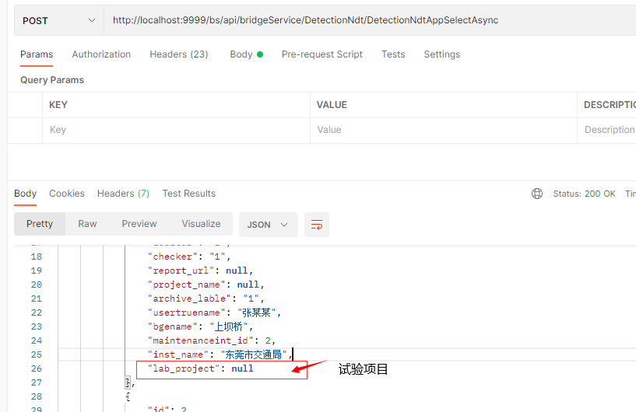
数据库表名(新增字段)
detection_ndt | 增加字段 | 字段名
 | lab_project | 试验项目
 | bdg_assembly | 桥梁构件
 | assembly_intension | 构件的材料强度

接口字段更新
 | 接口名
 | DetectionNdtAppCreateAsync
 | DetectionNdtAppSelectAsync | 接口返回值新增字段lab_project(试验项目)

搜索栏新增字段 | 字段名 | 英文名
 | 桥梁名 | bridge_name
 | 检测人 | check_user
 | 检测单位 | check_company
 | 检测时间 | check_time_start ,check_time_end
 | 试验项目 | lab_project
 | 桥梁编号 | bridge_no

沟通记录
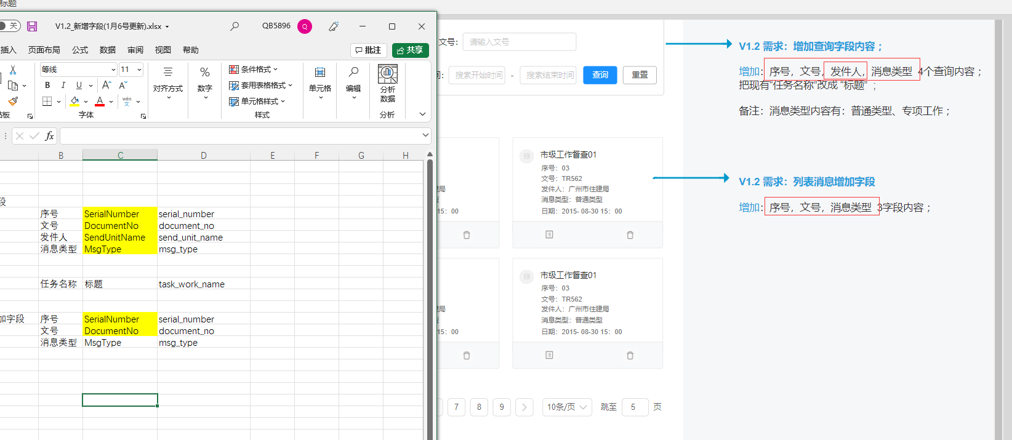
搜索新增字段
 | 序号 | SerialNumber | serial_number
 | 文号 | DocumentNo | document_no
 | 发件人 | SendUnitName | send_unit_name
 | 消息类型 | MsgType | msg_type

 | 任务名称 | 标题 | task_work_name

列表消息增加字段 | 序号 | SerialNumber | serial_number
 | 文号 | DocumentNo | document_no
 | 消息类型 | MsgType | msg_type

一桥一档_档案查询
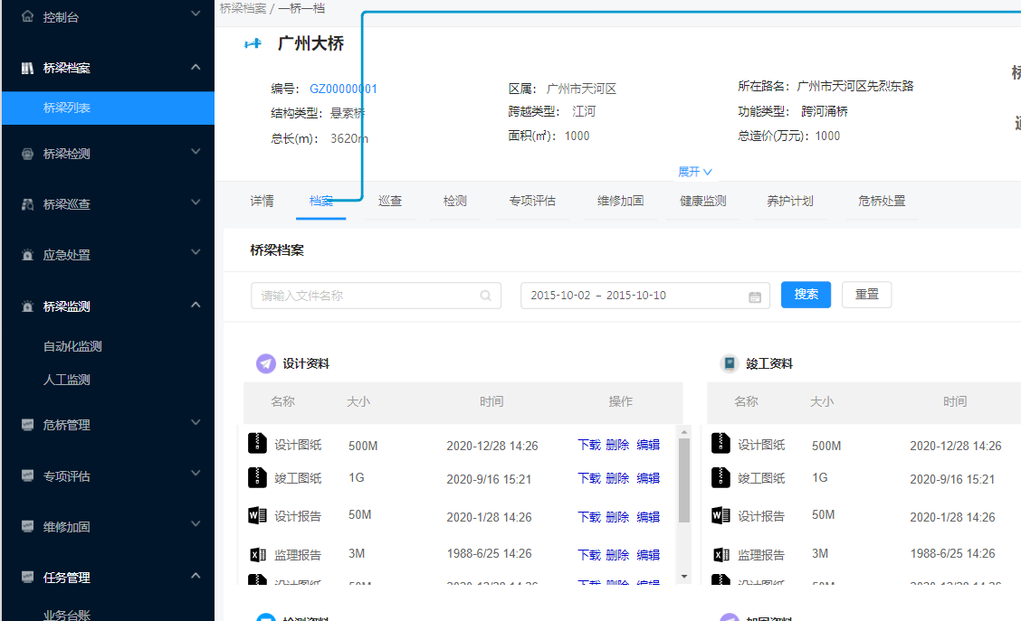
资料枚举值
设计资料 | 1
竣工资料 | 2
监理资料 | 3
施工资料 | 4
加固资料 | 5
检测资料 | 6
维修资料 | 7
其他资料 | 8

新增用户bug
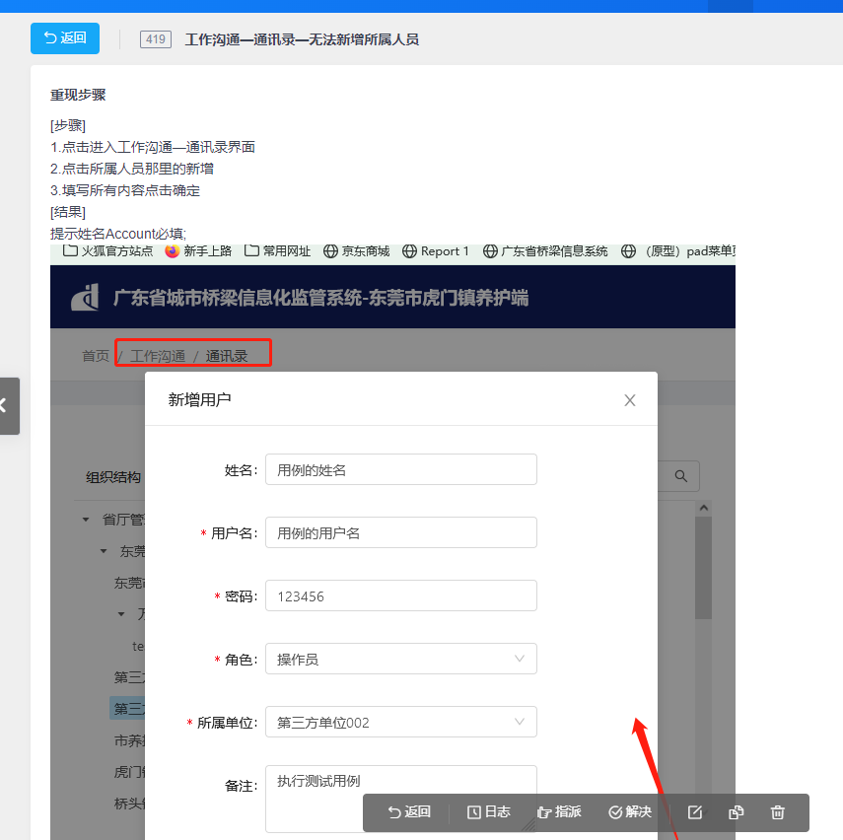

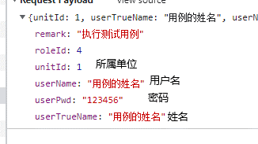

userTrueName修改为Account

新增单位bug
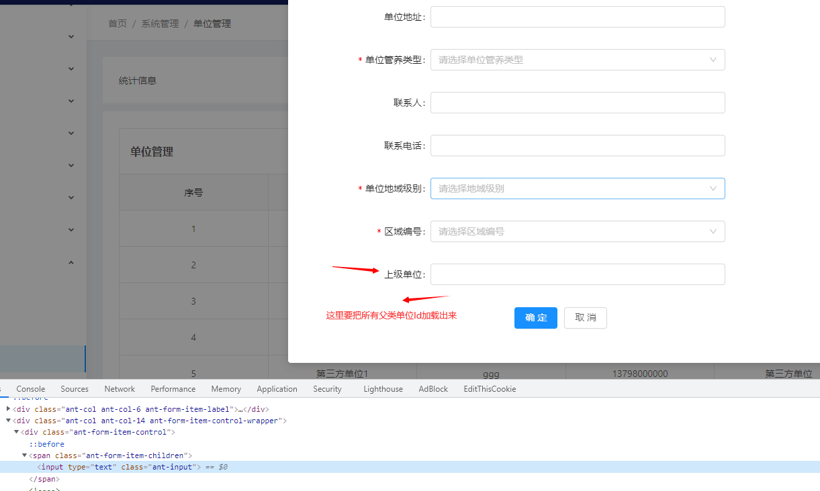

已经为前端提供接口，等待前端对接

组织结构栏没有数据
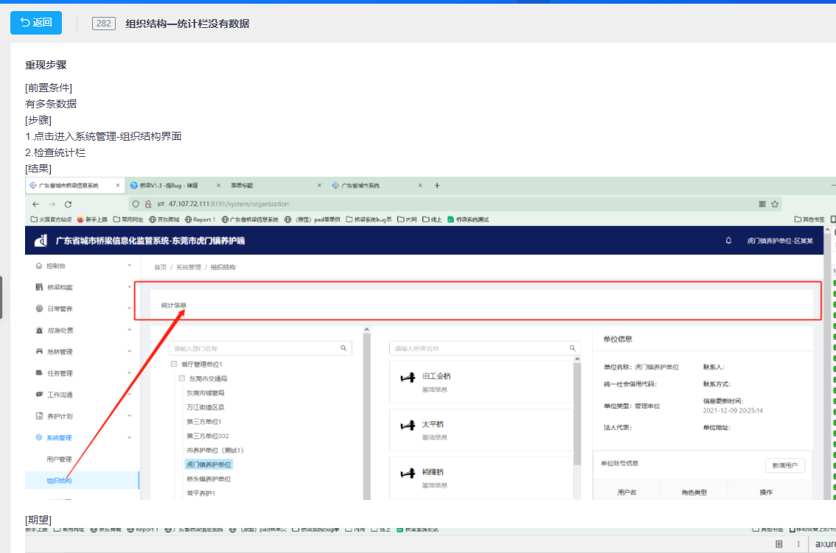

单位信息不完整
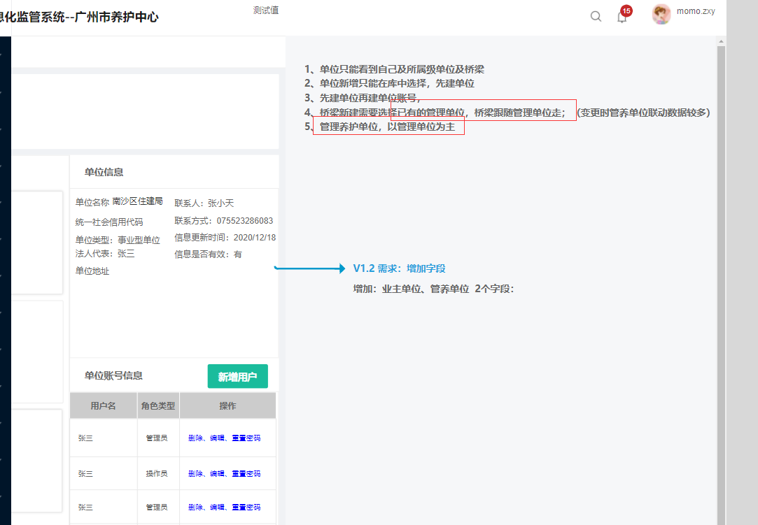

沟通记录缺少序号


这个序号是后台自动生成的，不需要前端手动填写，需求不要搞错了，代码是蔡荣智当初写的

危桥列表
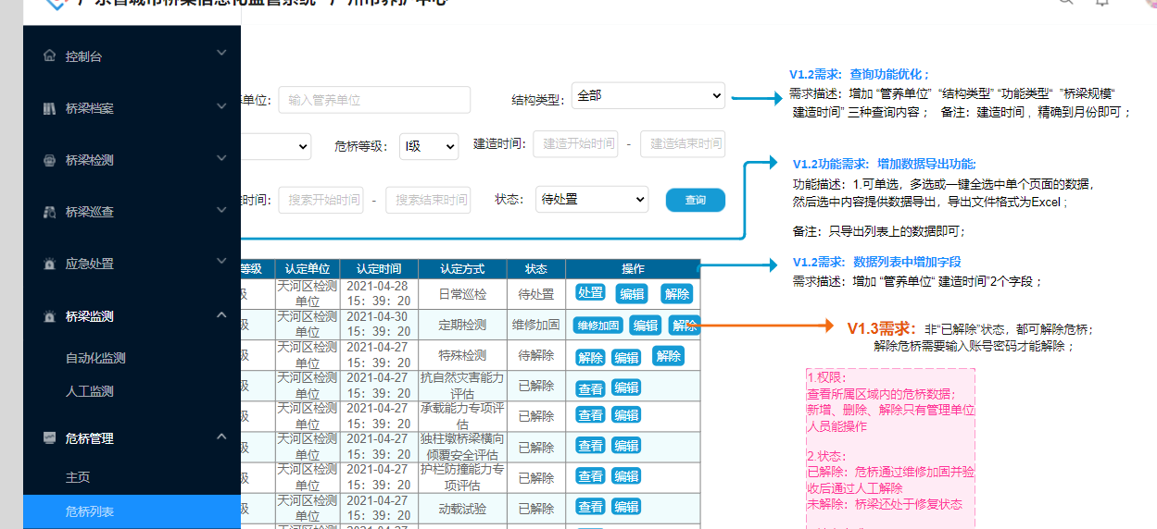
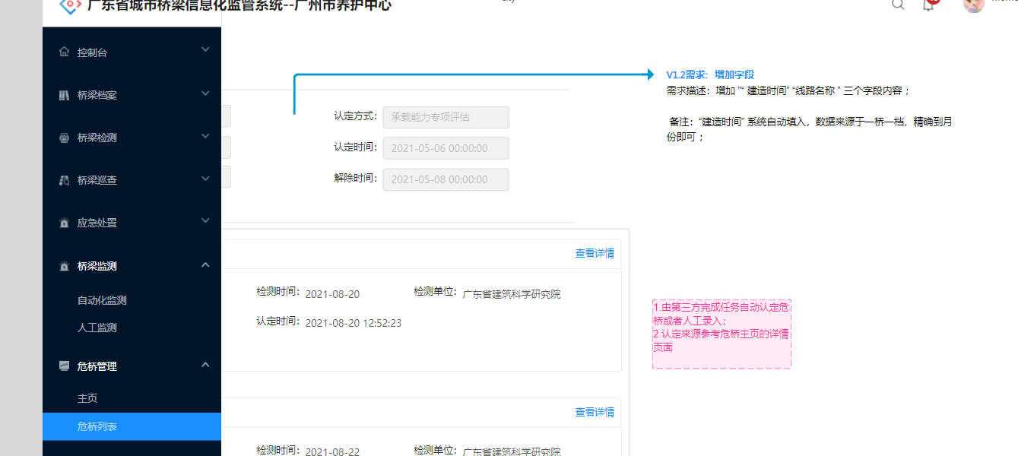
导出
 | 序号
 | 桥梁名称 | bridgeName
 | 危桥等级 | dangerousBridgeLv
 | 认定单位 | institutionName
 | 认定时间 | identificationTime
 | 认定方式 | identificationMethodName
 | 状态 | dangerouStatusName

查询优化 | 管养单位 | maintain_company
 | 桥梁结构 | bridge_structure | 这个地方需要和用户确定
 | 建造时间 | buid_time

引道挡墙_新增
